Home
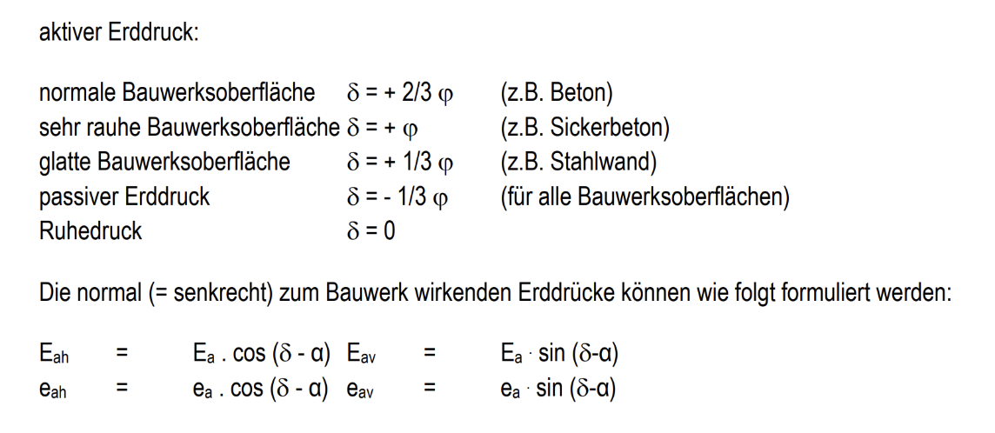
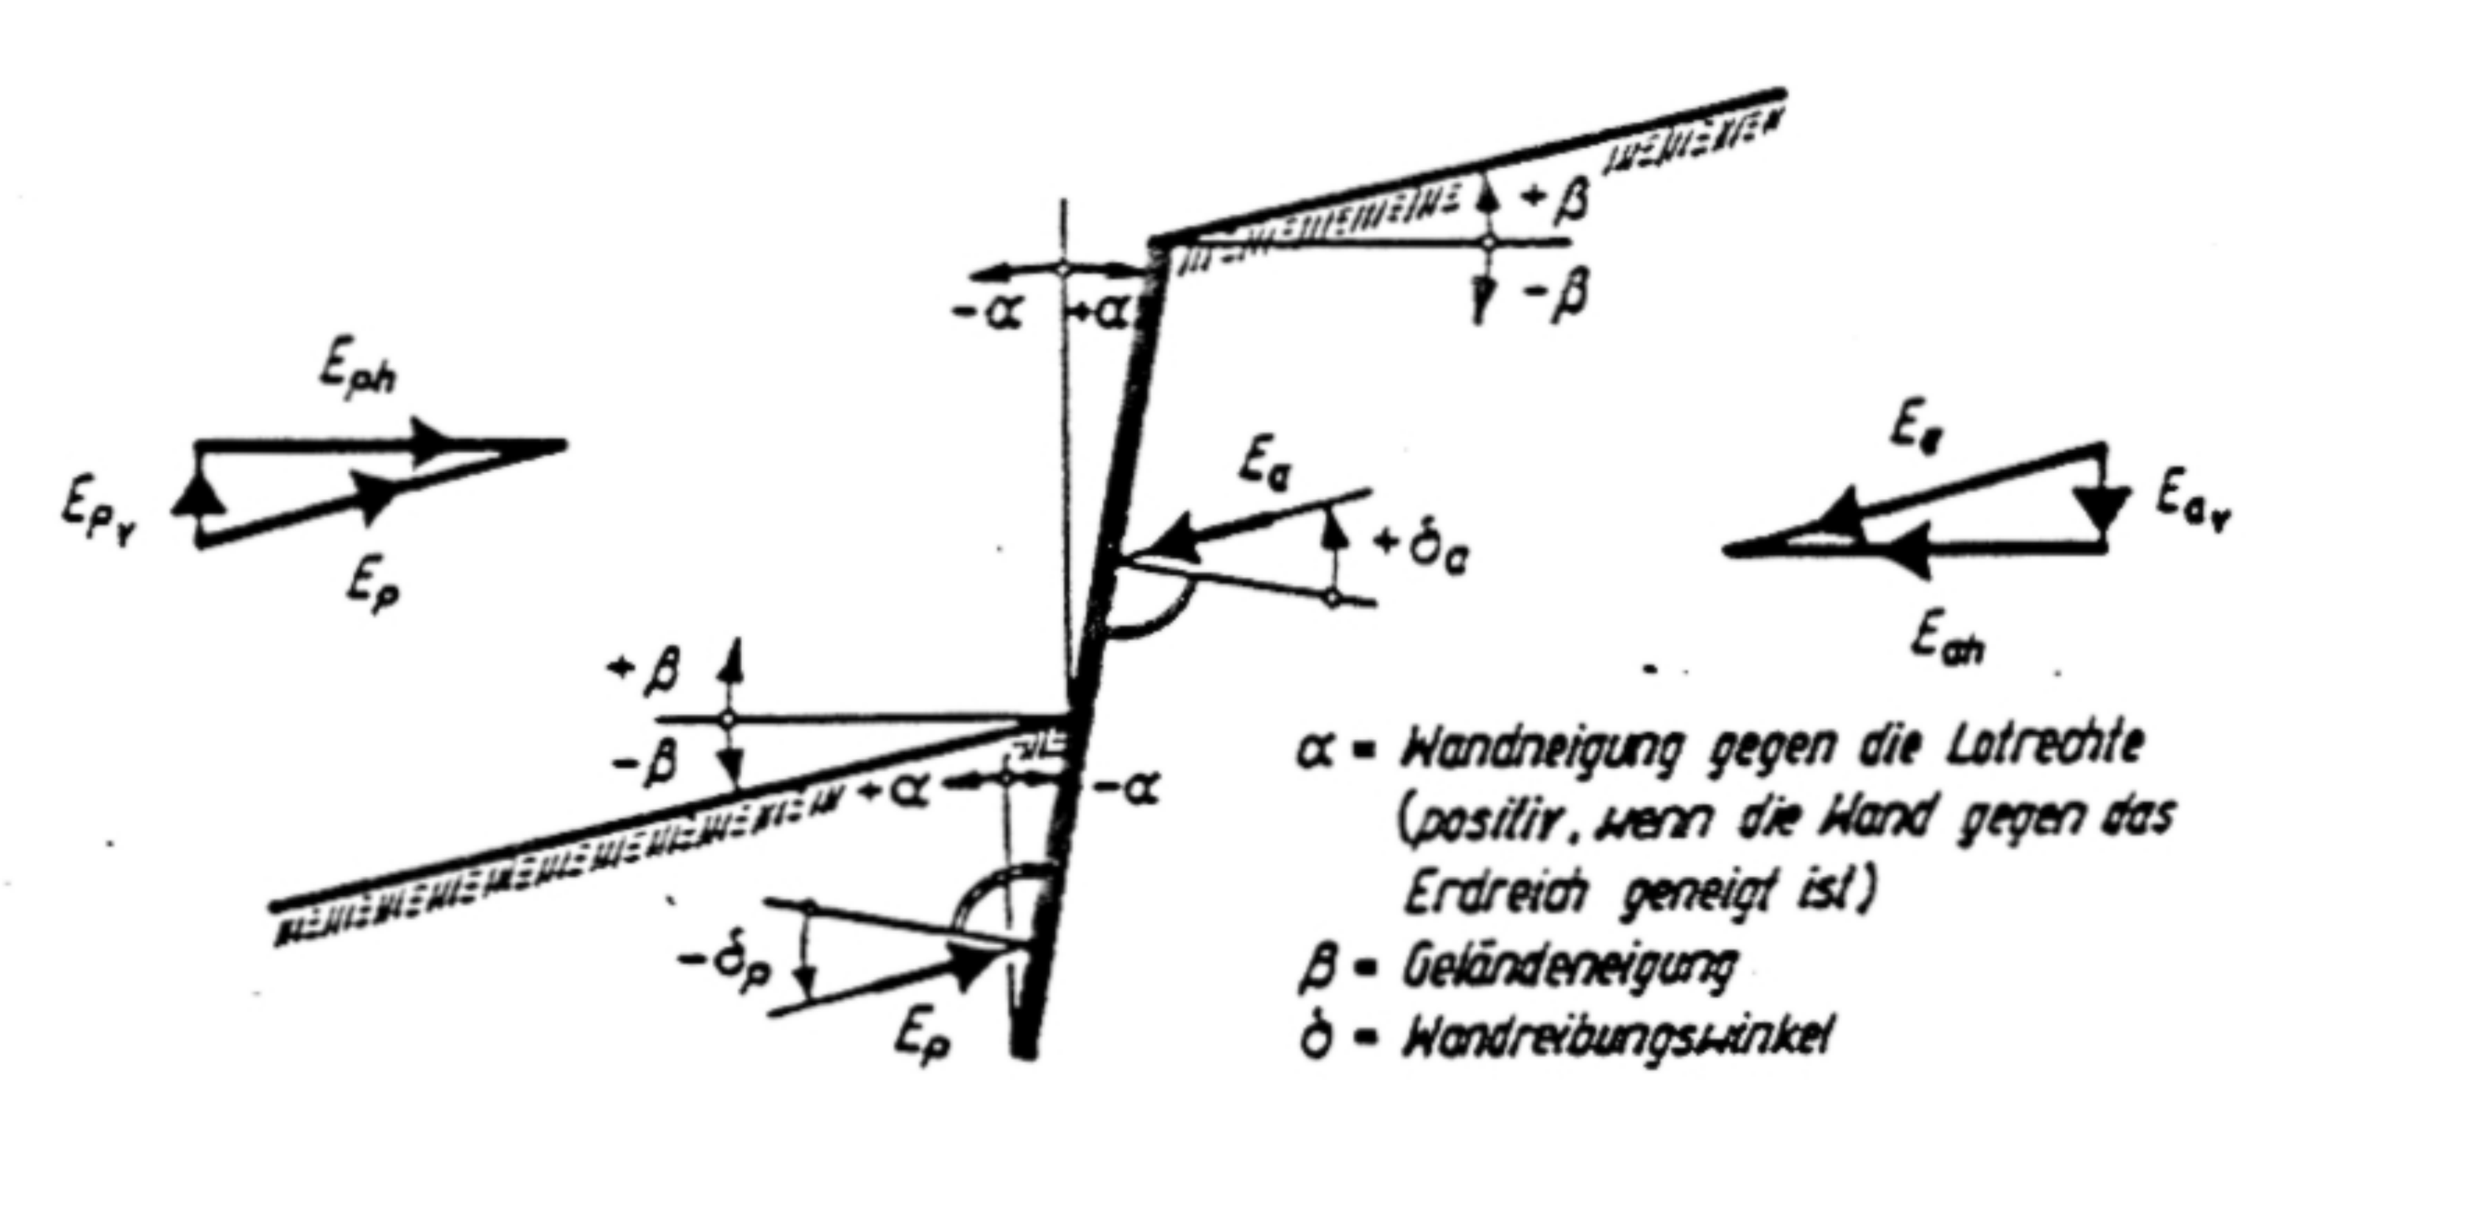
Eingabeparameter
Erddruckart: | Aktiver Erddruck (Ka)
ϕ (Reibungswinkel): | 30 | Bestimmt die Scherfestigkeit des Bodens (höherer ϕ = stabilerer Boden).
α (Wandneigung): | 23 | Neigungswinkel der Wand gegenüber der Vertikalen. Falls die Wand senkrecht steht, ist α = 0°.
β (Böschungsneigung): | Erd | Winkel zwischen Boden und Wandreibung. Wird als Bruchteil von ϕ angegebe
Erddruckbeiwert: | #N/A

